morpho
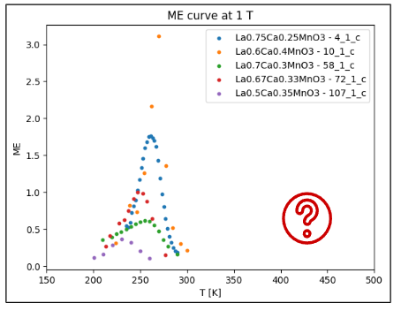
ID | Comp | a | b | c | V | D | DSEM
4_1_c | La0.75Ca0.25MnO3 | 5.47 | 5.47 | 7.74 | 231.49 | 35 | 1840
10_1_c | La0.6Ca0.4MnO3 | 5.46 | 7.70 | 5.45 | 229.21
58_1_c | La0.7Ca0.3MnO3 | 5.47 | 7.72 | 5.45 | 229.32 | 25
72_1_c | La0.67Ca0.33MnO3 | 5.48 | 5.45 | 7.70 | 230.10 | 25
107_1_c | La0.5Ca0.35MnO3 | 5.43 | 5.45 | 7.67 | 227.00

